상품제안서
메가빔 레드 레이저포인터 M200 | 상품코드: F06326

 |  |  |  |  |  |  | 02-412-0044 | www.easy1.co.kr
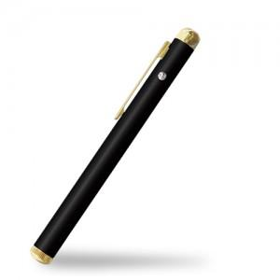

【상세/제작정보】

【인쇄/포장옵션】 | 실크, 레이저 / 포장지포장

【공급단가】 | 수량 | 50~ | 100~ | 500~ | 1,000~ | 2,000~
*VAT별도 | 단가 | 16,590원 | 15,970원 | 15,360원 | 14,740원 | 14,370원

【상품 URL】 | http://www.easy1.co.kr/src/goods_detail.php?gdno=6326

